ダイニング
 | お取引先様各位 |  |  | 2026-01-08
 |  |  |  | 福岡県大川市鐘ケ江227-2
 | いつもお世話になっております。 |  |  | ㈱スマート・リビング
 | 下記商品の在庫状況をお知らせ致します。 |  |  | TEL：0944-85-8548
 | どうぞ宜しくお願い致します。 |  |  | FAX：0944-85-8547

画像 | シリーズ名 | 商 品 名 | 数量 | 備考
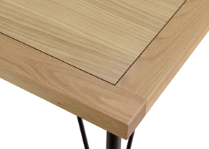 | ロティ | 150 テーブル天板 ＯＡＫ | 2
 |  | １５０ テーブル天板 WNT | 3
 |  | 165 テーブル天板 OAK | 19
 |  | 165 テーブル天板 WNT | 15
 |  | 180 テーブル天板 OAK | 48
 |  | 180 テーブル天板 WNT | 18
 |  | テーブル用 鉄脚 ＢＫ | 48
 |  | テーブル用 木脚 ＯＡＫ | 0 | 次回入荷未定
 |  | テーブル用 木脚 WNT | 14
 |  | チェアー ＯＡＫ色 PVC/BK | 150
 |  | チェアー ＷＮＴ PVC/BK | 70
 |  | チェアー OAK色 FAB/DGY | 48
 |  | チェアー ＷＮＴ色 FAB/DGY | 148
 |  | チェアー BK色 PVC/BK | 44
 |  | チェアー BK色 FAB/DGY | 20
 |  | チェアー ＷＮＴ色 板座 | 4
 |  | チェアー OAK色 板座 | 0 | 次回入荷未定
 |  | 回転チェアー ＯＡＫ色 PVC/BK | 25
 |  | 回転チェアー ＷＮＴ PVC/BK | 10
 | ティエラ | チェアー WNT色 | 16
 |  | チェアー OAK色 | 40
 | カリスタ | チェアー WNT色 | 54
 |  | チェアー OAK色 | 56
 | アルガ Ⅲ | Aﾁｪｱ- OAK FAB-DGY | 12
 |  | Aﾁｪｱ- OAK PVC-BK | 52
 |  | Aﾁｪｱ- WNT FAB-DGY | 15
 |  | Aﾁｪｱ- WNT PVC-BK | 65
 | ステラ | チェアー | 70
 | コルト | チェアー OAK色 | 100
 |  | チェアー WNT色 | 100
 |  | チェアー ＢＫ色 | 40
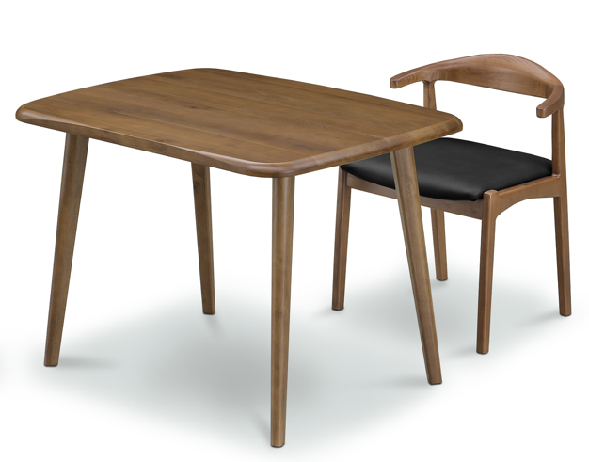 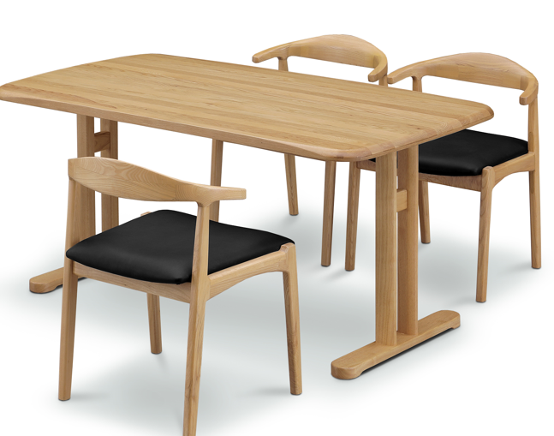 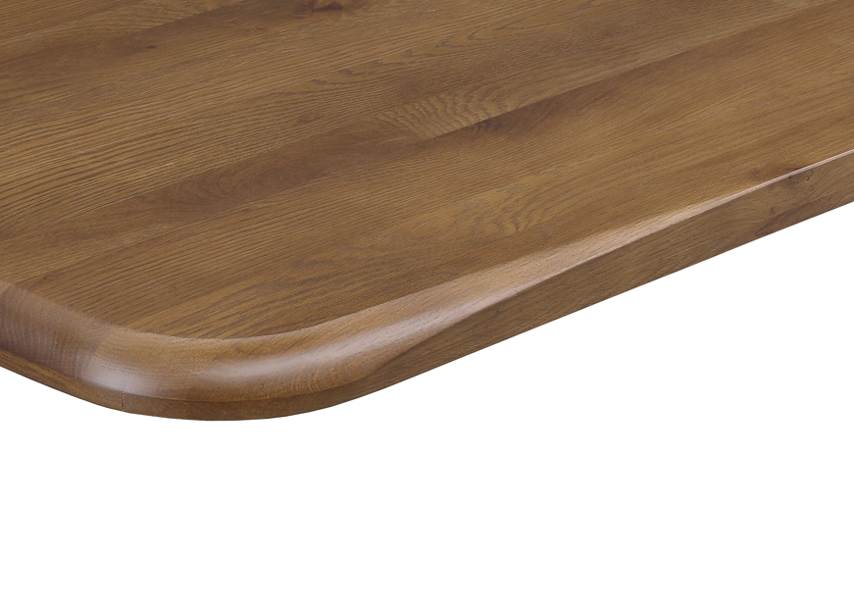 | ティエラ | 100 天板 WNT色 | 12
 |  | 135 天板 WNT色 | 26
 |  | 150 天板 WNT色 | 14
 |  | 165 天板 WNT色 | 20
 |  | 180 天板 WNT色 | 5
 |  | 100 天板 ＯＡＫ色 | 17
 |  | 135 天板 ＯＡＫ色 | 10
 |  | 150 天板 ＯＡＫ色 | 21
 |  | 165 天板 ＯＡＫ色 | 18
 |  | 180 天板 ＯＡＫ色 | 6
 |  | T脚 ＯＡＫ色 | 25
 |  | T脚 WNT色 | 30
 |  | 4本脚 ＯＡＫ色 | 25
 |  | 4本脚 WNT色 | 23
 | アルティマⅡ | 140－180 ダイニングテーブル（セラミック） | 2
 | エイジア | チェアー CAM | 48
 |  | チェアー BK | 0
 | シグナス | 160 ダイニングテーブル | 22
 | バズ | 135 テーブル天板 ＯＡＫ | 13
 |  | １35 テーブル天板 WNT | 6
 |  | 150 テーブル天板 OAK | 14
 |  | 150 テーブル天板 WNT | 5
 |  | 180 テーブル天板 OAK | 12
 |  | 180 テーブル天板 WNT | 4
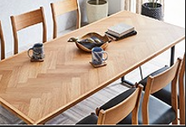 | クロト | 120 テーブル天板 ＯＡＫ | 8
 |  | １20 テーブル天板 WNT | 6
 |  | 150 テーブル天板 OAK | 3
 |  | 150 テーブル天板 WNT | 5
 |  | 180 テーブル天板 OAK | 5
 |  | 180 テーブル天板 WNT | 6
 |  | アイアン4本脚 | 21
 | 【特記事項】「ロティ」木脚・アイアン脚 / 「クロト」アイアン4本脚＝ロティ・クロト・バズの天板に取り付け出来ます

画像 |  | 商 品 名 | 数量 | 備考
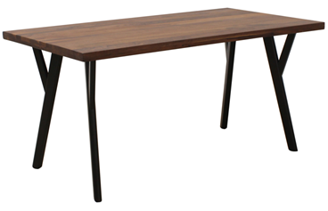 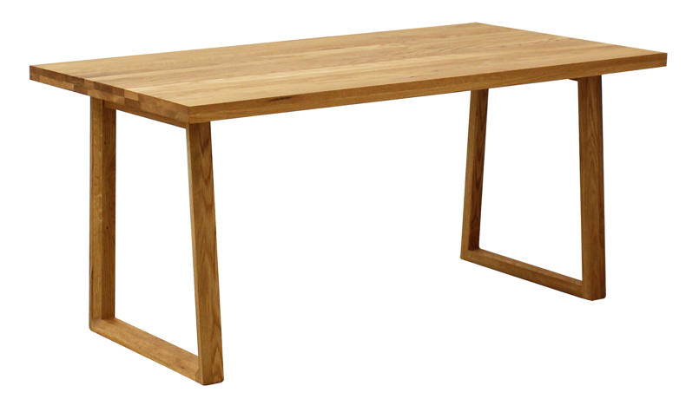 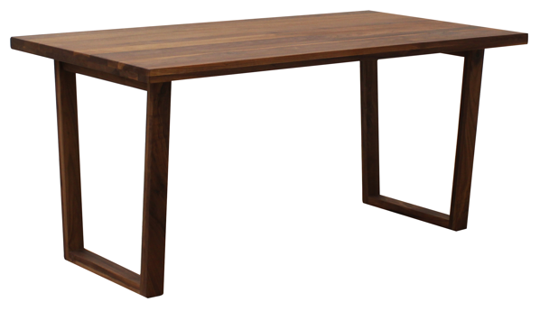 | アレス | 135 天板 OAK | 13
 |  | 135 天板 ＷＮ | 9
 |  | 150 天板 ＯＡＫ | 38
 |  | 150 天板 ＷＮ | 9
 |  | 165 天板 ＯＡＫ | 21
 |  | 165 天板 ＷＮ | 22
 |  | 180 天板 ＯＡＫ | 27
 |  | 180 天板 ＷＮ | 16
 |  | Ａ脚 135-180用 ＲＷ/ＢＫ | 22
 |  | Ａ脚 135-180用 ＷＮ | 48
 |  | Ａ脚 135-180 ＯＡＫ | 5
 |  | Ｂ脚 135-180用 ＲＷ/ＢＫ | 16
 |  | Ｂ脚 135-180用 ＷＮ | 0
 |  | Ｂ脚 135-180 ＯＡＫ | 0
 |  | ４本脚 OAK | 9
 |  | ４本脚 RW/BK | 2
 |  | ４本脚 WNT | 14
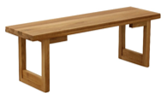 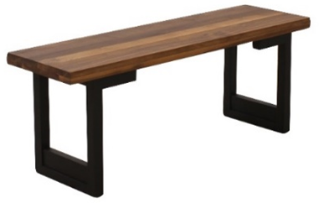 | アレス Ⅱ | １２０ ベンチ ＯＡＫ板座 | 35
 |  | １２０ ベンチ ＷＮ板座 | 16
 |  | １４０ ベンチ ＯＡＫ板座 | 20
 |  | １４０ ベンチ ＷＮ板座 | 20
 |  | １６０ ベンチ ＯＡＫ板座 | 6
 |  | １６０ ベンチ ＷＮ板座 | 2
 |  | ベンチ用 脚 OAK | 13
 |  | ベンチ用 脚 RW/BK | 50
 |  | ベンチ用 脚 WNT | 12
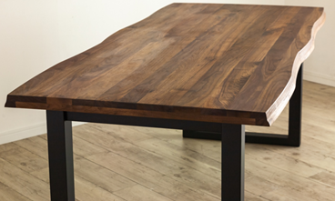 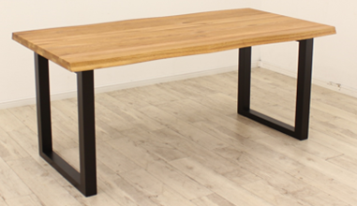 | マドラスⅡ | ダイニングテーブル天板 １４５ ＯＡＫ | 16
 |  | ダイニングテーブル天板 １４５ ＷＮＴ | 9
 |  | ダイニングテーブル天板 １６５ ＯＡＫ | 20
 |  | ダイニングテーブル天板 １６５ ＷＮＴ | 18
 |  | ダイニングテーブル天板 １８５ ＯＡＫ | 25
 |  | ダイニングテーブル天板 １８５ ＷＮＴ | 14
 |  | ダイニングテーブル 脚：RW/BK | 80
 | マドラス | １２５ ベンチ 板座/脚：ＲＷ | 20
 |  | １４５ ベンチ 板座/脚：ＲＷ | 18
 |  | １６５ ベンチ 板座/脚：ＲＷ | 14
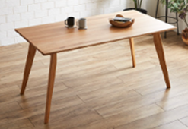 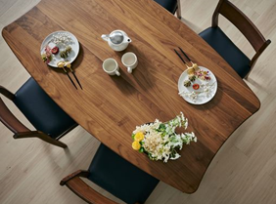 | カインド | 150 Ａ天板 ＯＡＫ | 14
 |  | 150 Ａ天板 ＷＮＴ | 13
 |  | 165 Ａ天板 ＯＡＫ | 4
 |  | 165 Ａ天板 ＷＮＴ | 0
 |  | 180 Ａ天板 ＯＡＫ | 6
 |  | 180 Ａ天板 ＷＮＴ | 6
 |  | 140 Ｂ天板 ＯＡＫ | 0 | 廃番
 |  | 140 Ｂ天板 ＷＮＴ | 0 | 廃番
 |  | 160 Ｂ天板 ＯＡＫ | 0 | 廃番
 |  | 160 Ｂ天板 ＷＮＴ | 0 | 廃番
 |  | 脚 ＲＷ/ＢＫ | 8
 |  | 脚 ＲＷ/ＮＡ | 17
 |  | 脚 ＲＷ/ＢＲ | 10
 |  | Ｂチェアー ＯＡＫ ＰＶＣ/ＢＫ | 20
 |  | Ｂチェアー ＷＮＴ ＰＶＣ/ＢＫ | 16
 | ヘリオス | チェアー ＯＡＫ | 1
 |  | チェアー ＷＮＴ | 0

リビングテーブル
 | お取引先様各位 |  |  | 2026-01-08
 |  |  |  | 福岡県大川市鐘ケ江227-2
 | いつもお世話になっております。 |  |  | 株式会社 スマート・リビング
 | 下記商品の在庫状況をお知らせ致します。 |  |  | TEL：0944-85-8548
 | ご確認の程よろしくお願い致します。 |  |  | FAX：0944-85-8547

画像 | シリーズ名 | 商 品 名 | 数量 | 備考
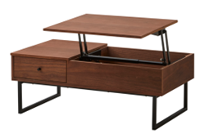 | レガリス | 100*55 センターテーブル BR | 25
 |  | 100*55 センターテーブル NA | 9 | 次回入荷未定
 |  | 120*55 センターテーブル BR | 1 | 次回入荷未定
 |  | 120*55 センターテーブル NA | 0 | 次回入荷未定
 | シャリオ | 120*60 センターテーブル BR | 0 | 次回入荷未定
 |  | 120*60 センターテーブル NA | 7 | 次回入荷未定
 |  | 100*60 センターテーブル BR | 23
 |  | 100*60 センターテーブル NA | 28
 | カレント | 80*80 センターテーブル NA | 20
 |  | 80*80 センターテーブル BR | 7 | 次回入荷未定
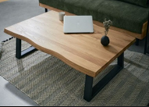 | 琥珀 | センターテーブル 90 ＯＡＫ | 12
 |  | センターテーブル 90 ＷＮ | 12
 |  | センターテーブル 110 ＯＡＫ | 13
 |  | センターテーブル 110 ＷＮ | 0 | 次回入荷未定
 |  | センターテーブル 120 ＯＡＫ | 16
 |  | センターテーブル 120 ＷＮ | 2 | 次回入荷未定
 |  | センターテーブル 150 ＯＡＫ | 5 | 次回入荷未定
 |  | センターテーブル 150 ＷＮ | 2 | 次回入荷未定
 | 絃(ｲﾄ) | 100*50 折りたたみテーブル OAK | 1 | 次回入荷未定
 |  | 100*50 折りたたみテーブル WN | 13

ソファー ・ サイドテーブル
 | お取引先様各位 |  |  | 2026-01-08
 |  |  |  | 福岡県大川市鐘ケ江227-2
 | いつもお世話になっております。 |  |  | 株式会社スマート・リビング
 | 下記商品の在庫状況をお知らせ致します。 |  |  | TEL：0944-85-8548
 | ご確認の程よろしくお願い致します。 |  |  | FAX：0944-85-8547

画像 | シリーズ名 | 商 品 名 | 数量 | 備考
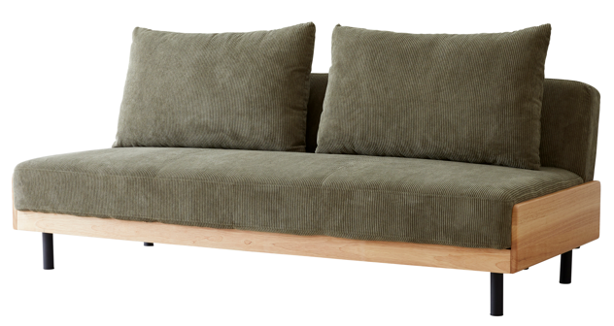 | ランブルⅡ | SOFABED PU/キャメル | 0 | 1月13日入荷予定
 |  | SOFABED PU/ブラック | 0 | 1月13日入荷予定
 |  | SOFABED コーデュロイ/カーキ | 28
 |  | SOFABED コーデュロイ/グレイ | 26
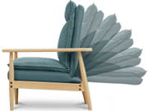 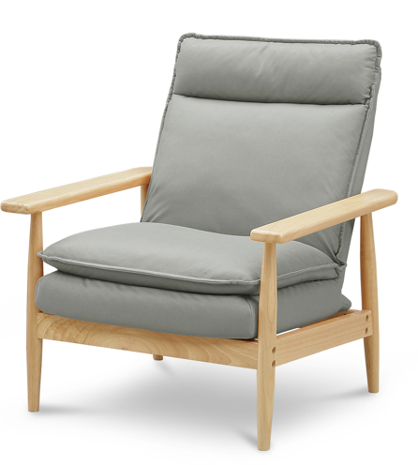 | クエスト | 1Ｐソファー ＧＹ | 11 | 在庫限り
 |  | 2Ｐソファー ＧＹ | 8 | 在庫限り
 |  | スツール ＧＹ | 7 | 在庫限り
 |  | 2Ｐソファー ＯＲ | 8 | 在庫限り
 |  | スツール ＯＲ | 2 | 在庫限り
 |  | 1Ｐソファー ＢＬ | 11 | 在庫限り
 |  | スツール ＢＬ | 5 | 在庫限り
 | クエストⅡ | 2Ｐソファー ＢＬ (Ⅱ） | 8 | 在庫限り
 |  | スツール ＢＬ (Ⅱ） | 7 | 在庫限り
 |  | 1Ｐソファー OR (Ⅱ） | 3 | 在庫限り
 |  | スツール OR (Ⅱ） | 10 | 在庫限り
 | モガ | 2P ソファ GY | 12
 |  | 3P ソファ GY | 7
 |  | 2P ソファ BE | 11
 |  | 3P ソファ BE | 9
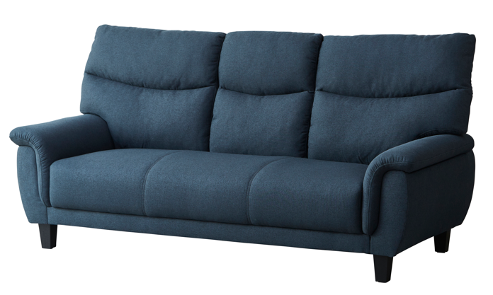 | ルナ | 2P ソファ ＮＶ | 6
 |  | 3P ソファ ＮＶ | 7
 |  | 2P ソファ GY | 6
 |  | 3P ソファ GY | 10
 | ロペ | 3P ソファ IV | 10 | 1月13日入荷予定
 |  | 3P ソファ GR | 10 | 1月13日入荷予定
 |  | 3P ソファ DGY | 10 | 1月13日入荷予定
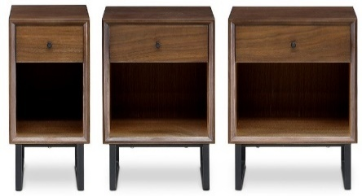
 | リブレ | 25-1 BR | 20
 |  | 25-1 NA | 18
 |  | 35-1 BR | 18
 |  | 35-1 NA | 16
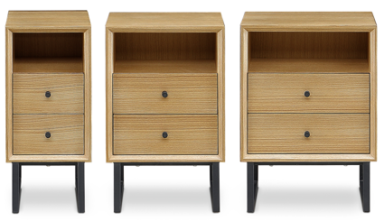
 |  | 40-1 BR | 17
 |  | 40-1 NA | 17
 |  | 25-2 BR | 15
 |  | 25-2 NA | 14
 |  | 35-2 BR | 17
 |  | 35-2 NA | 16
 |  | 40-2 BR | 7
 |  | 40-2 NA | 12
 |  | ナイトテーブル ＮＡ | 5
 |  | ナイトテーブル ＷＨ | 11

 | PET HOUSE | LETO(ﾚﾄ)【ヨコ型】 | 80

TVﾎﾞｰﾄﾞ
 | お取引先様各位 |  |  | 2026-01-08
 |  |  |  | 福岡県大川市鐘ケ江227-2
 | いつもお世話になっております。 |  |  | 株式会社 スマート・リビング
 | 下記商品の在庫状況をお知らせ致します。 |  |  | TEL：0944-85-8548
 | ご確認の程よろしくお願い致します。 |  |  | FAX：0944-85-8547

画像 | シリーズ名 | 商 品 名 | 数量 | 備考
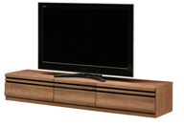 | ルビアス | 150 TVボード BR | 11
 |  | 150 TVボード NA | 8
 |  | 180 TVボード ＢR | 9
 |  | 180 TVボード NA | 2 | 次回入荷未定
 |  | 200 TVボード BR | 6
 |  | 200 TVボード NA | 6
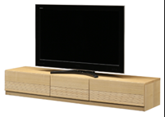 | フレスカ | 150 TVボード BR | 21
 |  | 150 TVボード NA | 2 | 次回入荷未定
 |  | 180 TVボード ＢR | 8
 |  | 180 TVボード NA | 0 | 次回入荷未定
 |  | 200 TVボード BR | 3
 |  | 200 TVボード NA | 0 | 次回入荷未定
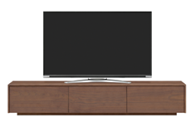 | ヴァデル | 150 TVボード BR | 2 | 次回入荷未定
 |  | 150 TVボード NA | 0 | 次回入荷未定
 |  | 180 TVボード ＢR | 9 | 次回入荷未定
 |  | 180 TVボード NA | 1 | 次回入荷未定
 |  | 200 TVボード BR | 3 | 次回入荷未定
 |  | 200 TVボード NA | 0 | 次回入荷未定
 |  | 220 TVボード BR | 19
 |  | 220 TVボード NA | 0 | 次回入荷未定
 |  | 150用 アイアン脚 BK | 12
 |  | 180-220用アイアン脚 BK | 10

